Лист1
mutation
0.5 |  |  | 1 | 1.5
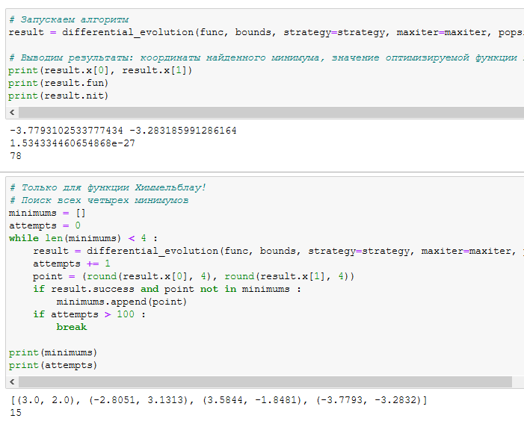
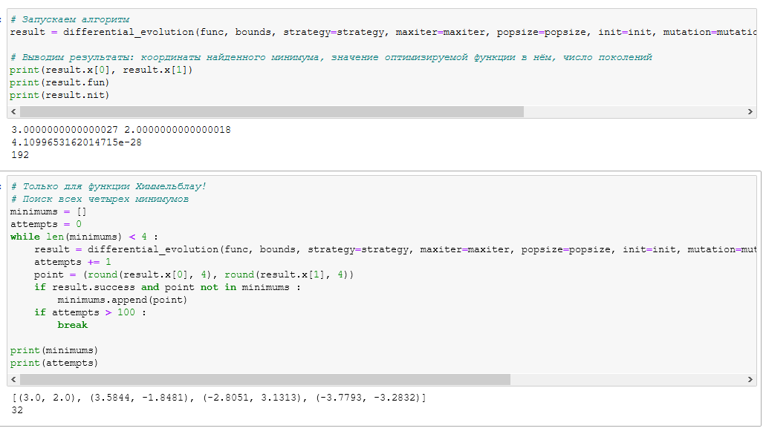
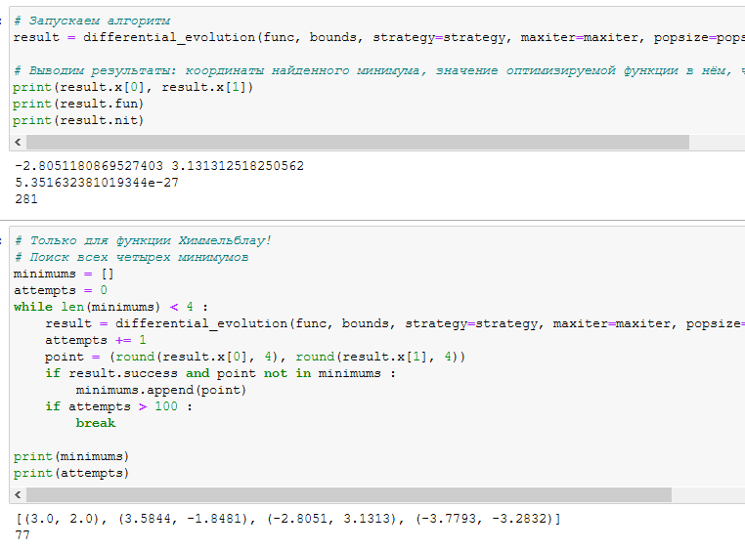

Чем выше значение мутации тем меньше разница между min и max

recombination
0.5 | 0.25 | 0.75
Медленее чем 0,25 | Быстро | Медленее чем 0,5 но все еще довольно быстро
Чем выше вероятность создания нового поколения, тем больше будет поколений. Код будет работать дольше с большим шансом пояления поколений.

